List1
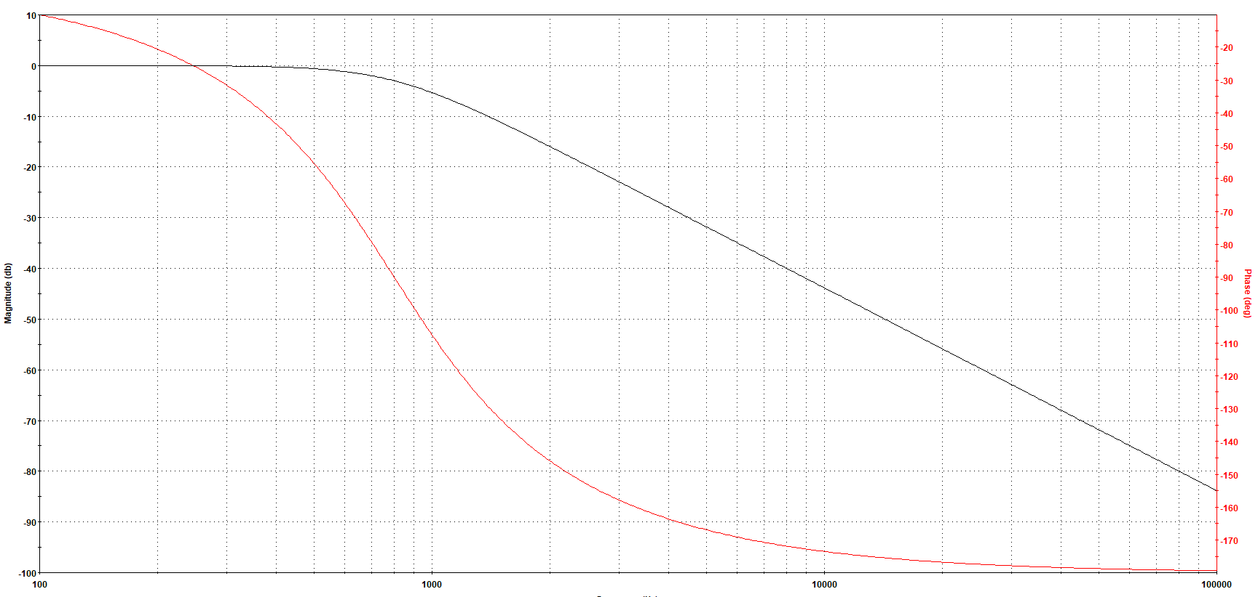
Lengsfeld Jakub
Aktivace hardwaru:
Připojím kartu k PC.
Mám k dipsozici fyzický hardware NI myDAQ, můžu odlaďovat i měřit.
Chceme-li měřit, musíme si zkontrolovat zda je karta funkční.
Zapneme program Measurements & Automation Explorer, v kolonce Devices vidíme zelenou ikonku, to znamená že máme aktivní fyzický hardware
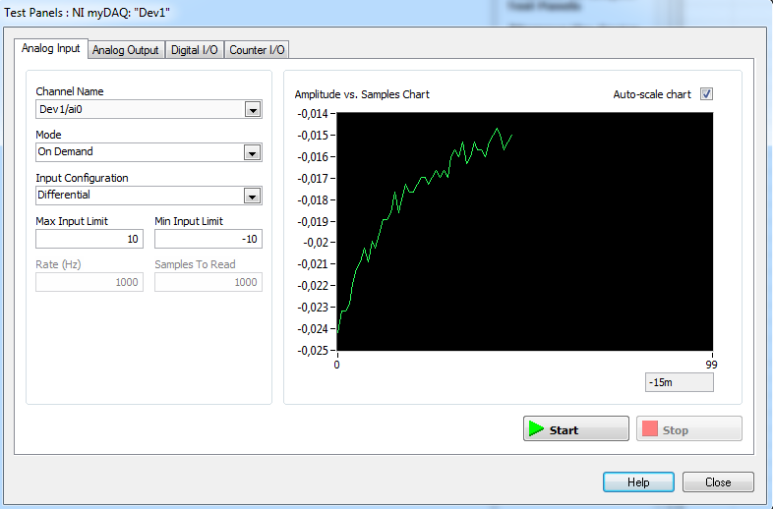
Spustíme Test Panels abychom vyzkoušeli funkčnost:
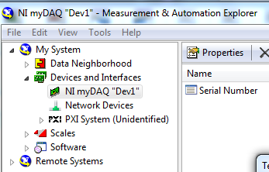

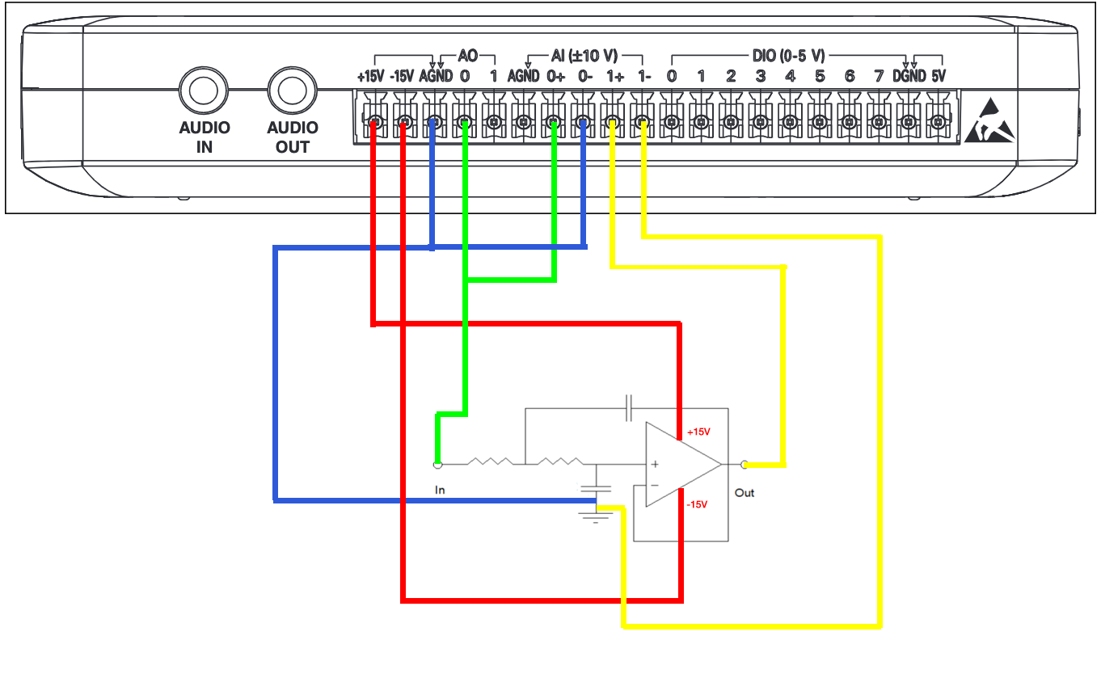

Zapojení obvodu do karty:

 |  | Kladný výstup z karty: AO 0
 |  | Kladný výstup z karty: AI 0+ a 1+
 |  | Záporný výstup z karty: A0 AGND
 |  | Záporný výstup z karty: AI 0- a 1-
 |  | Záporný výstup z karty: AI 0- a 1-
 |  | Kanály 0 a AGND budou generovat průběh
 |  | Kanály 0+ a 0- budou snímat vstupní signál do dvojbranu
 |  | Kanály 1+ a 1- budou snímat vstupní signál z dvojbarnu

Otevřeme NI ELVISmx Instrument Launcher

A zde otevřeme Fgen a Bode
 | GENERÁTOR | PŘÍSTROJ KTERÝ ZOBRAZUJE PŘENOSOVOU CHARAKTERISTIKU
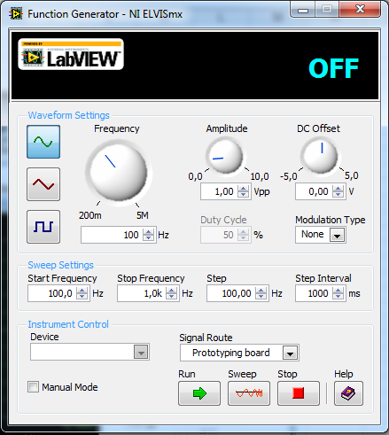
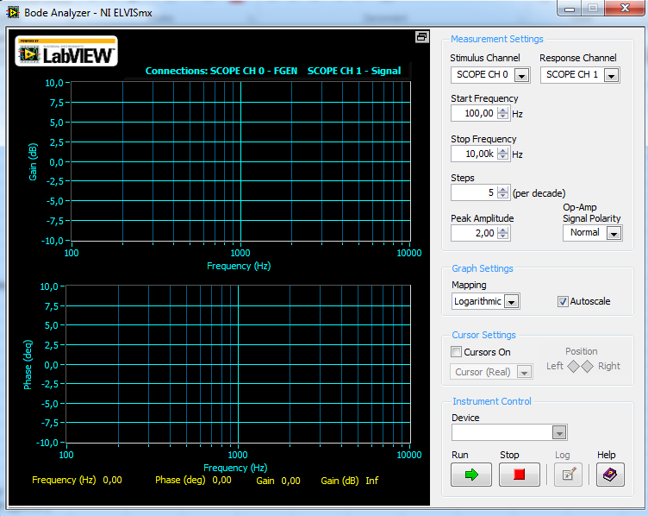

Začínající frekvence

Konečná frekvence

Krok po jak velké hodnotě se bude zvyšovat frekvence
Inverval za jak dlouho dobu se zvýší frekvence

Pomocí generátoru budeme nastavovat frekvenci a vstupní napětí
A na Bode Analyzeru budeme sledovat přenosovou charakteristiku.

Schéma:
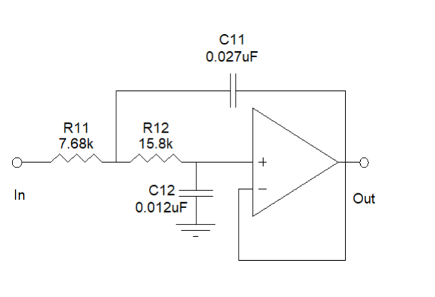

Práce s FilterLab:
Otevřeme FilterLab
Dle zadání nastavíme kmitočet na 800Hz a typ na Butterworth. Realizujeme na napajivém poli, tudiž určíme třídu 2.

Vybereme Filter -> Design -> Circuit
 |  |  | Typ filtru | Filtr | Počet řádů | Mezní frekvence
Tam pak můžeme vybrat kondenzátory a změnit jejich hodnoty na ty, které máme v zadání.
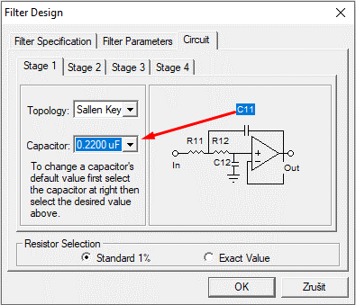
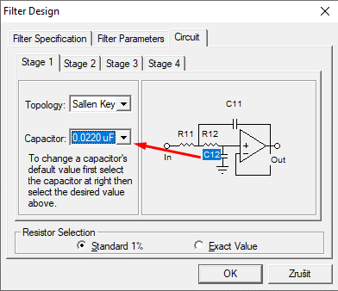

Charakteristika v FilterLabu:

